Planilha1
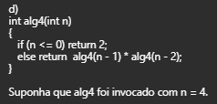
n | alg(n) | resposta
4 | alg(3) * alg(2) | 32 * 8 | 256
3 | alg(2) * alg(1) | 8 * 4 | 32
2 | alg(1) * alg(0) | alg(1) * 2 | 4 * 2 | 8
1 | alg(0) * alg(-1) | 2 * 2 | 4

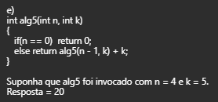
n, k | alg(n) | resposta
4, 5 | alg(4 - 1, 5) + 5 | alg(3, 5) + 5 | 15 + 5 | 20
3, 5 | alg(3 - 1, 5) + 5 | alg(2, 5) + 5 | 10 + 5 | 15
2, 5 | alg(2 - 1, 5) + 5 | alg(1, 5) + 5 | 5 + 5 | 10
1, 5 | alg(1 - 1, 5) + 5 | alg(0, 5) + 5 | 0 + 5 | 5
0, 5 | 0

n, k | alg(n) | resposta
32, 5 | alg(32-5, 5) + 1 | alg(27, 5) + 1 | 5 + 1 | 6
27, 5 | alg(27-5, 5) + 1 | alg(22, 5) + 1 | 4 + 1 | 5
22, 5 | alg(22-5, 5) + 1 | alg(17, 5) + 1 | 3 + 1 | 4
17, 5 | alg(17-5, 5) + 1 | alg(12, 5) + 1 | 2 + 1 | 3
12, 5 | alg(12-5, 5) + 1 | alg(7, 5) + 1 | 1 + 1 | 2
7, 5 | alg(7-5, 5) + 1 | alg(2, 5) + 1 | 0 + 1 | 1
2, 5 | 0

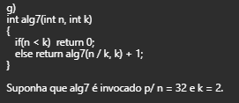
n, k | alg(n) | resposta
32, 2 | alg(32 / 2, 2) + 1 | alg(16, 2) + 1 | 4 + 1 | 5
16, 2 | alg(16 / 2, 2) + 1 | alg(8, 2) + 1 | 3 + 1 | 4
8, 2 | alg(8 / 2, 2) + 1 | alg(4, 2) + 1 | 2 + 1 | 3
4, 2 | alg(4 / 2, 2) + 1 | alg(2, 2) + 1 | 1 + 1 | 2
2, 2 | alg(2 / 2, 2) + 1 | alg(1, 2) + 1 | 0 + 1 | 1
1, 2 | 0

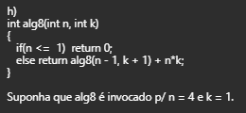
n, k | alg(n) | resposta
4, 1 | alg(4 - 1, 1 + 1) + 4*1 | alg(3, 2) + 4 | 12 + 4 | 16
3, 2 | alg(3 - 1, 2 + 1) + 3*2 | alg(2, 3) + 6 | 6 + 6 | 12
2, 3 | alg(2 - 1, 3 + 1) + 2*3 | alg(1, 4) + 6 | 0 + 6 | 6
1, 4 | 0

